титульный
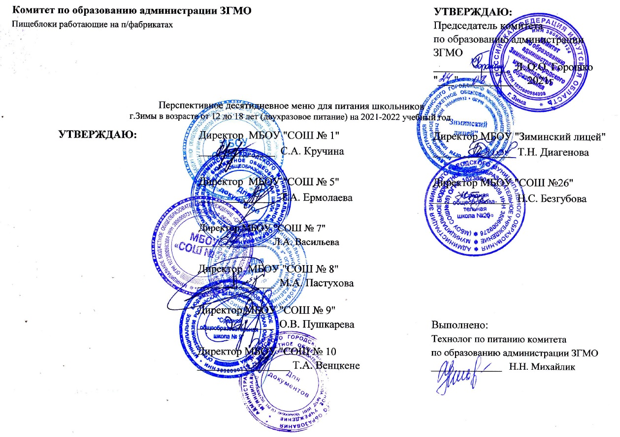
 | Комитет по образованию администрации ЗГМО |  |  | УТВЕРЖДАЮ:
 | Пищеблоки работающие на п/фабрикатах |  |  | Председатель комитета
 |  |  |  | по образованию администрации
 |  |  |  | ЗГМО
 |  |  |  | ______________ Л.М. Кулеева | О.О. Горошко
 |  |  |  | "___"__________ 2010г. | 2021г

Перспективное десятидневное меню для питания школьников
г.Зимы в возрасте от 12 до 18 лет (двухразовое питание) на 2021-2022 учебный год
 |  | УТВЕРЖДАЮ: | Директор МБОУ "СОШ № 1" | Директор МБОУ "Зиминский лицей"
 |  |  | ______________ С.А. Кручина | ______________ Т.Н. Диагенова

 |  |  | Директор МБОУ "СОШ № 5" | Директор МБОУ "СОШ №26"
 |  |  | ______________ Т.А. Ермолаева | ______________ Н.С. Безгубова

 |  |  | Директор МБОУ "СОШ № 7"
 |  |  | ______________ Л.А. Васильева

 |  |  | Директор МБОУ "СОШ № 8"
 |  |  | ______________ М.А. Пастухова

 |  |  | Директор МБОУ "СОШ № 9"
 |  |  | ______________ О.В. Пушкарева | Выполнено:
 |  |  |  | Технолог по питанию комитета
 |  |  | Директор МБОУ "СОШ № 10 | по образованию администрации ЗГМО
 |  |  | _________________ Т.А. Венцкене | ______________ Н.Н. Михайлик

